상품제안서
탁상캘린더 독판 주문제작[250x190] | 상품코드: S37897

 |  |  |  |  |  |  | 02-713-8555 | www.synergygift.co.kr
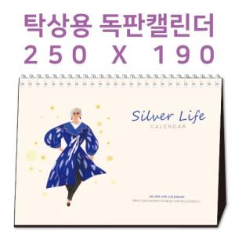

【상세/제작정보】

【인쇄/포장옵션】 | 금박, 은박, 풀칼라 / 종이봉투 동봉

【공급단가】 | 수량 | 100~ | 300~ | 500~ | 1,000~ | 3,000~
*VAT별도 | 단가 | 7,020원 | 3,300원 | 2,330원 | 1,690원 | 1,380원

【상품 URL】 | https://www.synergygift.co.kr:443/src/goods_detail.php?gdno=37897

